상품제안서
[보틀로만] RE 리유저블 루틴 473,560,709ml | 상품코드: F17002

 |  |  |  |  |  |  | 02-412-0044 | www.easy1.co.kr
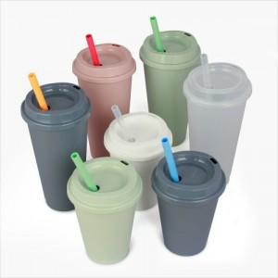

【상세/제작정보】 | ★빨대는 별매품입니다 문의주세요!

【인쇄/포장옵션】 | 실크 / 포장지포장

【공급단가】 | 수량 | 200~ | 500~ | 1,000~ | 3,000~ | 5,000~
*VAT별도 | 473ml | 1,620원 | 1,560원 | 1,500원 | 1,440원 | 1,400원
 | 560ml | 1,750원 | 1,690원 | 1,620원 | 1,560원 | 1,520원
 | 709ml | 1,890원 | 1,820원 | 1,750원 | 1,680원 | 1,630원

【상품 URL】 | http://www.easy1.co.kr/src/goods_detail.php?gdno=17002

